1GD-FR-0020
 |  |  |  |  |  | PROCESO DE GESTIÓN DOCUMENTAL |  |  |  |  |  |  |  |  | POLICÍA NACIONAL
Código:1GD-FR-0020
Fecha: 04/07/2018 |  |  |  |  |  | DIAGNÓSTICO INTEGRAL PARA LOS ARCHIVOS DE LA POLICÍA NACIONAL
Versión: 0

CIUDAD: Sibaté, Cundinamarca |  |  |  |  |  |  |  |  | FECHA ELABORACIÓN DEL DIAGNÓSTICO 10 de diciembre de 2023
RESPONSABLE DEL DILIGENCIAMIENTO:
A. IDENTIFICACIÓN
CÓDIGO Y NOMBRE DE LA UNIDAD: 4.14.23 ESCUELA DE POLICIA DE ANTISECUESTRO Y ANTIEXTORSION
FECHA DE CREACIÓN DE LA UNIDAD: 30 DE ENERO DE 2008 |  |  |  |  |  |  |  |  | ACTO ADMINISTRATIVO DE CREACIÓN DE LA UNIDAD: Resolución 00257 del 30 de Enero del 2008
DIRECCIÓN DE LA UNIDAD: KILOMETRO 20 VIA SIBATE |  |  |  |  |  |  |  |  | ACTO ADMINISTRATIVO VIGENTE DE LA UNIDAD: Resolución 00514 del 22 de Febrero del 2012
CORREO ELECTRÓNICO DE LA UNIDAD: esant.direc@policia.gov.co |  |  |  |  |  |  |  |  | TELÉFONO: 5159000 ext 20619 |  |  |  |  |  |  |  | IP: 20619
A.1 DIRECTOR, COMANDANTE O JEFE DE LA UNIDAD:
NOMBRE:
GRADO: |  |  | MAYOR
CARGO: |  |  | DIRECTOR
TIEMPO EN EL CARGO: |  |  |  | 1 AÑO, 5MESES 10 DIAS
A.2 ADMINISTRACIÓN DEL ARCHIVO
Jefe Grupo de Gestión Documental
NOMBRES Y APELLIDOS: |  |  |  |  |  |  |  |  | CAPACITACIÓN O CURSOS EN GESTIÓN DOCUMENTAL Y ARCHIVÍSTICA
GRADO: |  |  |  |  |  |  |  |  | 1 | DIPLOMADO GESTION DOCUMENTAL Y ADMINISTRACION DE ARCHIVOS
CARGO: RESPONSABLE ARCHIVO |  |  |  |  |  |  |  |  | 2 | CRITERIOS PARA LA IDENTIFICACIÓN Y LA VALORACIÓN DE LOS ARCHIVOS DE DERECHOS HUMANOS, MEMORIA HISTÓRICA Y CONFLICTO ARMADO INTERNO
TIEMPO EN EL PROCESO DE GESTIÓN DOCUMENTAL |  |  |  |  |  |  |  |  | 3
TIEMPO EN LA INSTITUCIÓN |  |  |  |  |  |  |  |  | 4
CORREO INSTITUCIONAL |  |  |  |  |  |  |  |  | 5
No. CELULAR |  |  |  |  |  |  |  |  | 6
No IP DE LA OFICINA Y/O GRUPO 5159000 ext 30234 |  |  |  |  |  |  |  |  | 7
CONDICIÓN MÉDICO LABORAL |  |  |  |  |  |  |  |  | 8
Funciones del Jefe Grupo de Gestión Documental
1 | Brindar la información que corresponda de acuerdo a la naturaleza del cargo, a quien la requiera, siguiendo los lineamientos de la normativa establecida
2 | Implementar el sistema de gestión integral de acuerdo con los lineamientos institucionales, efectuando mejora continua en los procesos que lo requieran.
3 | Dar buen uso a los elementos asignados bajo su responsabilidad, con el fin de mantenerlos disponibles para el servicio
4 | Realizar las actividades establecidas en la gestión documental, aplicando la normativa vigente
5 | Realizar las actividades establecidas para la implementación del sistema de gestión ambiental en la Policía Nacional.
6 | Guardar la reserva y confidencialidad de los documentos e información que sea de su conocimiento dentro del cumplimiento de sus funciones.
7 | Cumplir con las actividades establecidas a través de los roles asignados, diferentes a las funciones del cargo.
Responsable Archivo Central
NOMBRES Y APELLIDOS: |  |  |  |  |  |  |  |  | CAPACITACIÓN O CURSOS EN GESTIÓN DOCUMENTAL Y ARCHIVÍSTICA
GRADO: |  |  |  |  |  |  |  |  | 1 | DIPLOMADO GESTION DOCUMENTAL Y ADMINISTRACION DE ARCHIVOS
CARGO: RESPONSABLE ARCHIVO |  |  |  |  |  |  |  |  | 2 | CRITERIOS PARA LA IDENTIFICACIÓN Y LA VALORACIÓN DE LOS ARCHIVOS DE DERECHOS HUMANOS, MEMORIA HISTÓRICA Y CONFLICTO ARMADO INTERNO
TIEMPO EN EL PROCESO DE GESTIÓN DOCUMENTAL |  |  |  |  |  |  |  |  | 3
TIEMPO EN LA INSTITUCIÓN |  |  |  |  |  |  |  |  | 4
CORREO INSTITUCIONAL |  |  |  |  |  |  |  |  | 5
No. CELULAR |  |  |  |  |  |  |  |  | 6
No IP DE LA OFICINA Y/O GRUPO 5159000 ext 30234 |  |  |  |  |  |  |  |  | 7
CONDICIÓN MÉDICO LABORAL |  |  |  |  |  |  |  |  | 8
Funciones del Responsable Archivo Central
1 | Brindar la información que corresponda de acuerdo a la naturaleza del cargo, a quien la requiera, siguiendo los lineamientos de la normativa establecida
2 | Implementar el sistema de gestión integral de acuerdo con los lineamientos institucionales, efectuando mejora continua en los procesos que lo requieran.
3 | Dar buen uso a los elementos asignados bajo su responsabilidad, con el fin de mantenerlos disponibles para el servicio
4 | Realizar las actividades establecidas en la gestión documental, aplicando la normativa vigente
5 | Realizar las actividades establecidas para la implementación del sistema de gestión ambiental en la Policía Nacional.
6 | Guardar la reserva y confidencialidad de los documentos e información que sea de su conocimiento dentro del cumplimiento de sus funciones.
7 | Cumplir con las actividades establecidas a través de los roles asignados, diferentes a las funciones del cargo.
TALENTO HUMANO
GRADO | APELLIDOS Y NOMBRES |  |  |  | CÉDULA | CARGO ACTUAL | No. De Celular | TIEMPO DE SERVICIO EN LA UNIDAD |  |  | TIEMPO EN EL PROCESO DE GESTIÓN DOCUMENTAL |  |  | NIVEL ACADÉMICO |  |  |  |  | CONDICIÓN MÉDICO LABORAL
 |  |  |  |  |  |  |  | Años | Meses | Días | Años | Meses | Días
SI |  |  |  |  |  | RESPONSABLE ARCHIVO |  |  |  |  |  |  |  | Diplomado de gestion documental y administracion de archivos.

A.3 NIVEL Y TIPO DE ARCHIVO
NIVEL DE LA UNIDAD |  |  |  |  | Asesor |  | Control |  | Operativo |  |  |  | Administrativo |  |  |  |  | Docente
 |  |  |  |  |  |  |  |  |  |  |  |  |  |  |  |  |  | X
JURISDICCIÓN |  |  |  |  | Dirección |  |  | Oficina Asesora |  |  | Región |  | Metropolitana |  | Departamento |  |  | Escuela de Policía |  |  |  | Centro de Instrucción
 |  |  |  |  |  |  |  |  |  |  |  |  |  |  |  |  |  | X
MISIÓN DE LA UNIDAD |  |  |  |  | capacitar y entrenar al personal de la Policía Nacional comprometido en la lucha contra el secuestro y la extorsión, mediante el desarrollo de programas académicos, fundamentados en el respeto de los convenios y tratados internacionales, los principios y valores institucionales con alto sentido de profesionalismo en la lucha contra el flagelo del Secuestro y la Extorsión.
SISTEMA DE ARCHIVO |  |  |  |  | Centralizado |  |  |  |  |  |  | Descentralizado
 |  |  |  |  | X
CLASES DE ARCHIVOS |  |  |  |  | Archivo de Gestión |  | Archivo de Central |  | Archivo Intermedio |  |  | Archivo Histórico |  |  | Número de Depósitos
 |  |  |  |  | X |  | X |  |  |  |  |  |  |  | 1
NUMERO DE DEPENDENCIAS |  |  |  |  | Operativas |  |  |  |  |  |  |  | Administrativas
 |  |  |  |  |  |  |  |  |  |  |  |  | 7
SERVICIOS QUE PRESTA |  |  |  |  | EL GRUPO DE GESTIÓN DOCUMENTAL - ARCHIVO CENTRAL PRESTA LOS SIGUIENTES SERVICIOS
 |  |  |  |  | 1 | Transferencias Documentales |  |  |  |  | Periodicidad |  | Trimestral | Cantidad |  | 7 | Origen |  | Interno
 |  |  |  |  | 2 | Asesorías y Acompañamientos |  |  |  |  |  |  | Mensual |  |  | 2 |  |  | Interno
 |  |  |  |  | 3 | Prestamos y Consultas de Documentos |  |  |  |  |  |  | Anual |  |  | 0 |  |  | Interno Y Externo
 |  |  |  |  | 4
 |  |  |  |  | 5
 |  |  |  |  | 6
 |  |  |  |  | 7
 |  |  |  |  | PROCESOS TÉCNICOS DE REPROGRAFÍA DESARROLLADOS
 |  |  |  |  | DIGITALIZACIÓN | Unidad de Conservación | Periodicidad | Cantidad | MICROFILMACIÓN |  |  | Soporte |  |  |  | Periodicidad |  |  | Cantidad
 |  |  |  |  |  | No Aplica | No Aplica | 0 |  |  |  | No Aplica |  |  |  | No Aplica |  |  | No aplica
 |  |  |  |  |  | Almacenamiento y Administración
 |  |  |  |  |  | No Aplica
A.4 PRESUPUESTO ANUAL DEL ARCHIVO
PROPIO: __Instalaciones Propias |  |  |  |  |  | ASIGNADO POR LA DEPENDENCIA: ___________________________________ |  |  |  | SEGÚN NECESIDADES:______________________________________________________ |  |  |  |  |  |  | OTRO: ________________________________________
...
B1. DATOS GENERALES Y UBICACIÓN DEL DEPÓSITO DE ARCHIVO
Accesorio |  |  |  |  |  |  | Cantidad | Accesorio |  |  |  |  | Cantidad | Accesorio |  |  |  |  |  |  | Cantidad
Cuenta con extintores CO2 (cuantos): |  |  |  |  |  |  | 0 | Termohigrómetros |  |  |  |  | 2 | Puestos de Trabajo |  |  |  |  |  |  | 1
Cuenta con extintores Multipropósito(cuantos): |  |  |  |  |  |  | 1 | Equipos de Computo |  |  |  |  | 1 | Teléfonos |  |  |  |  |  |  | 1
Cuenta con extractores de aire (cuantos): |  |  |  |  |  |  | 1 | Escáneres |  |  |  |  | 0 | Unidades de Conservación (Cajas) |  |  |  |  |  |  | 155
Cuenta con sensores de movimiento: |  |  |  |  |  |  | 0 | Impresoras |  |  |  |  | 0 | Unidades de Conservación (Carpetas) |  |  |  |  |  |  | 1005
Deshumidificadores |  |  |  |  |  |  | 1 | Fotocopiadoras |  |  |  |  | 0 | Equipos de Microfilmación |  |  |  |  |  |  | 0
Otros, cuales?
EVIDENCIA FOTOGRÁFICA
SE DEBERÁ ANEXAR FOTOGRAFÍAS QUE DEN CUANTA DE LAS CONDICIONES TÉCNICAS MÍNIMAS QUE PRESENTA LA ESTRUCTURA DEL ARCHIVO, EQUIPAMIENTO Y MOBILIARIO, ESTANTERÍA, SEÑALÉTICA Y SEGURIDAD, LAS ÁREAS COLINDANTES Y EL ESTADO DE LA INFORMACIÓN ADMINISTRADA POR LA UNIDAD

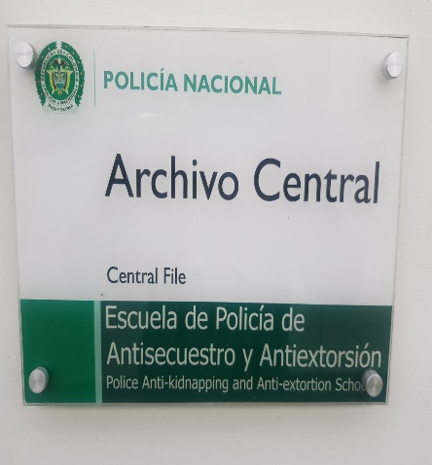
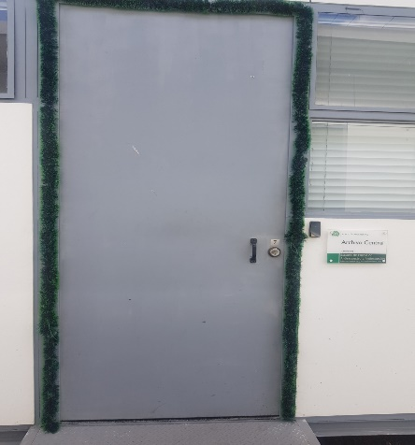
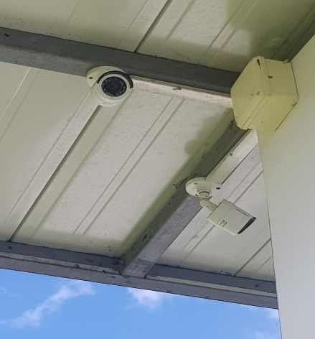
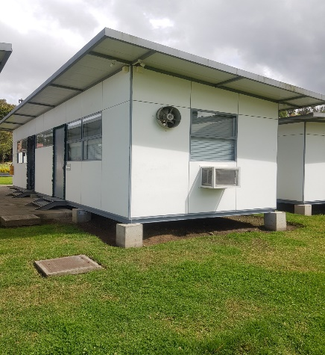
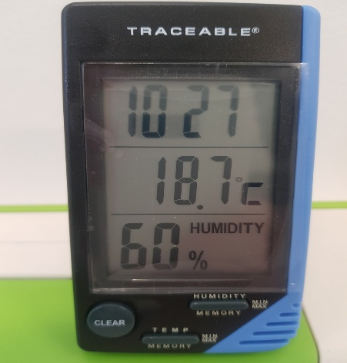
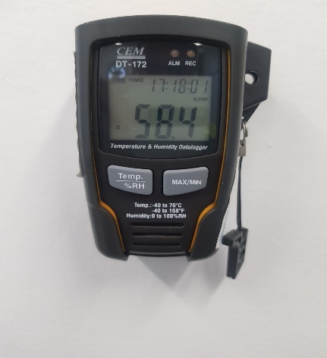
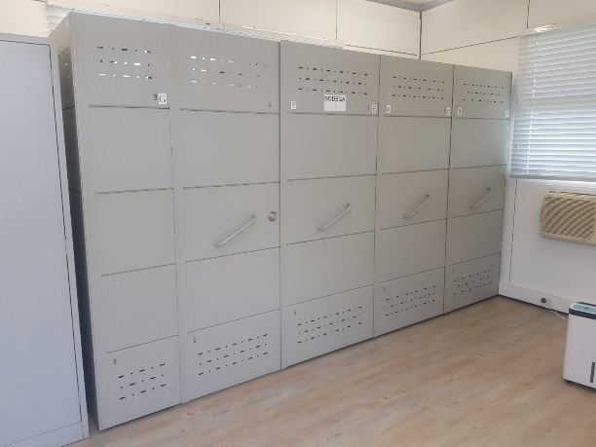
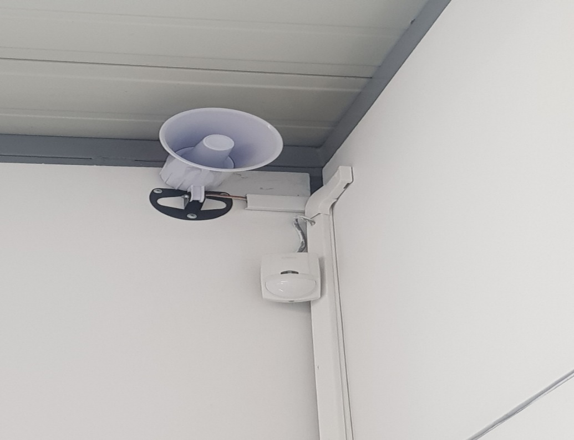
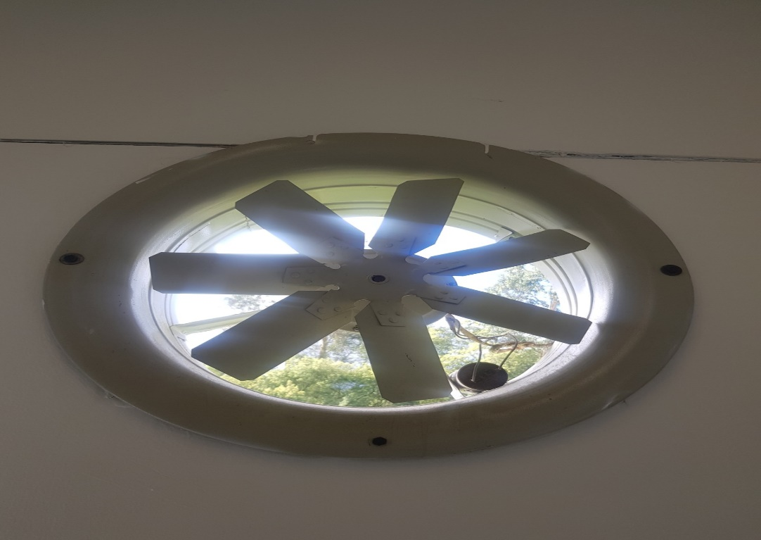
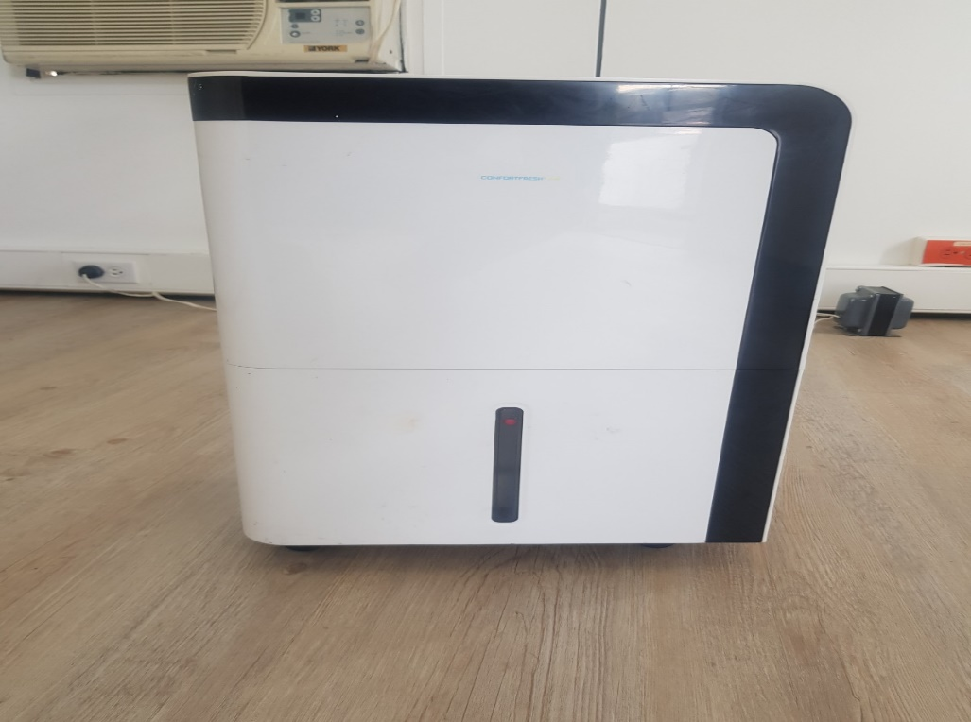

C. CARACTERÍSTICAS DE LA DOCUMENTACIÓN
IDENTIFICACIÓN DEL FONDO ACUMULDADO O DOCUMENTAL
UNIDAD POLICIAL |  |  |  |  |  |  |  |  |  | DEPENDENCIA PRODUCTORA:
ACERVO DOCUMENTAL
Fechas Extremas Acervo Documental |  |  |  |  | Cantidades de Unidades de Conservación Cajas |  | Cantidad Soporte Documental
Fecha Inicial |  | 1 | 1 | 2021 | 42 |  | Archivo de Gestión | Papel (carpetas) | Análogo | Digital | Planos | Libros | Videos | Fotografías |  | Cintas |  | Microfilmes |  | Magnéticos y ópticos |  | Pergaminos
fecha final |  | 28 | 3 | 2023 |  |  |  | X
Fecha Inicial |  | 15 | 1 | 2008 | 155 |  | Archivo Central | Papel (carpetas) | Análogo | Digital | Planos | Libros | Videos | Fotografías |  | Cintas |  | Microfilmes |  | Magnéticos y ópticos |  | Pergaminos
...

